Instrucciones
Duración (en meses) del proyecto

1.- Rellenar los datos del Personal fijo de la UCM (Profesores)

Descripción
(opcional)
Seleccionar
la Categoría
Dedicación
(Personas/Mes)
Ejemplo: 6 = 2*12*0,25
(2 años al 25% de dedicación)

2.- Rellenar los datos del personal contratado con cargo al proyecto

OJO: no puede superar los límites

EJEMPLO:
Jornada completa (37,5 horas/semana) => 1 PM cada mes de contrato
Contrato desde mes 7 al 30 = 24 PMs
Rellenar Coste/mes.
Dedicación
(Personas/Mes)
Descripción
(opcional)
Seleccionar
la Categoría

3.- Rellenar presupuesto para viajes

EJEMPLO:
Gastos para diseminación de resultados del proyecto
Celebración de Workshops
etc

4.- Rellenar presupuesto para equipos

Descripción
(opcional)
Seleccionar
tipo equipo
Mes de compra
% Uso Equipo
Coste no elegible:
sólo los costes de amortización son elegibles
el resto se paga con los costes indirectos del proyecto
Coste del equipo
(sin IVA)

5.- Rellenar presupuesto para consumibles

OJO: consumibles de oficina (toners, hojas, etc) no son elegibles. La Comisión los considera costes indirectos

6.- Rellenar presupuesto para publicaciones

EJEMPLO:
20 publicaciones, a 1500 € ==> 30.000
ó se puede hacer un presupuesto más detallado

7.- Rellenar presupuesto para otros gastos

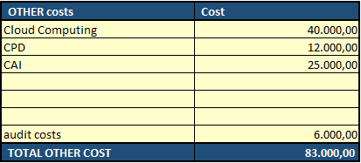

OJO: estos campos se muestran en la tabla resumen de costes

8.- Rellenar presupuesto para subcontracting

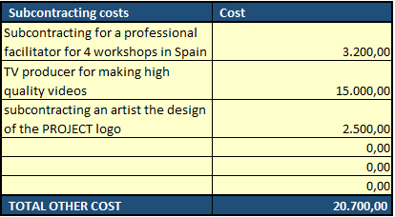

EJEMPLOS

OJO: El diseño/mantenimiento de una web para el proyecto no se considera subcontracting en H2020.
Incluir este coste como "other"

